Relatório Fotográfico
 |  | CHECKLIST DE ENTREGA DE OBRA

EDITAL DE CONCESSÃO: | nº 069/96 |  |  | OBJETO DO CONTRATO: | BR-116/RS, entre Camaquã (km 400,500) à Jaguarão (km 661) e BR-392/RS, km 0 (Rio Grande) ao km 199,700 (Santana da Boa Vista)
OBRA PER: | Projeto de Recuperação dos Passeios e Manutenção da Obra de Arte Especial (OAE) sobre o Arroio Borges, localizada no km 117+721 da BR-392/RS. |  |  | ANO: | 27
DATA DO RELATÓRIO : | 2025-02-03 |  |  | DATA DE CONCLUSÃO DA OBRA: | 2022-12-13

TIPO DE OBRA

 | Vias Marginais |  | OAE |  |  | Acessos |  | Interseções
1. Serviços de Apoio
1.1 | Serviços Premilinares
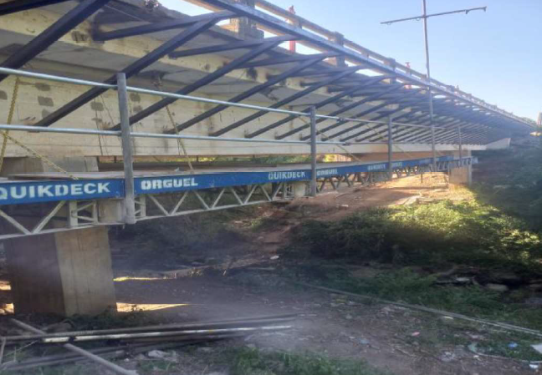 |  |  |  | 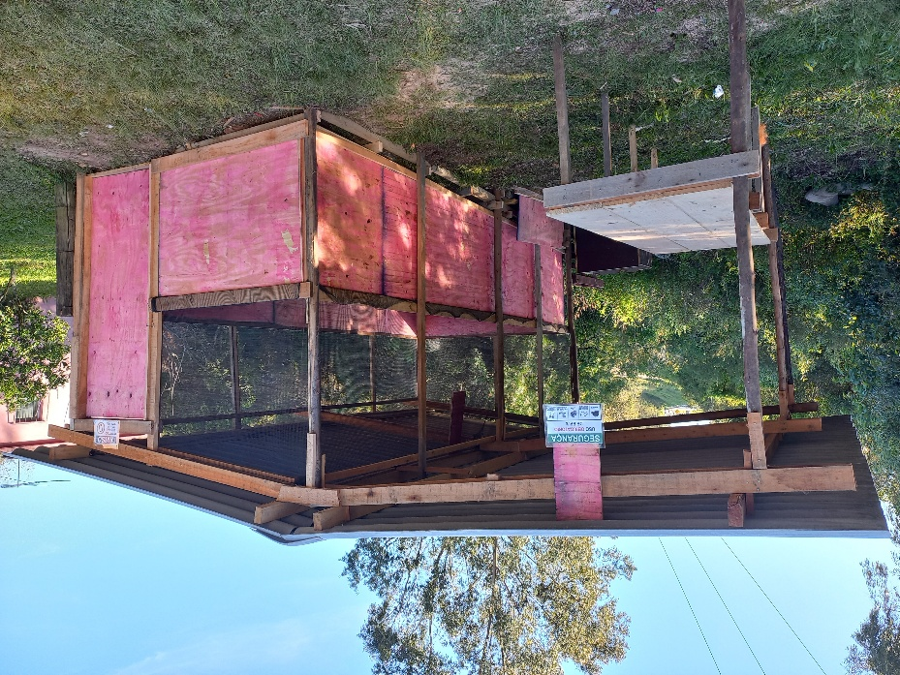
Plataforma de trabalho suspensa |  | Sinalização de obras |  | Área de vivência
1.2. EPS
1.2 | Elementos de Proteção e Segurança - EPS
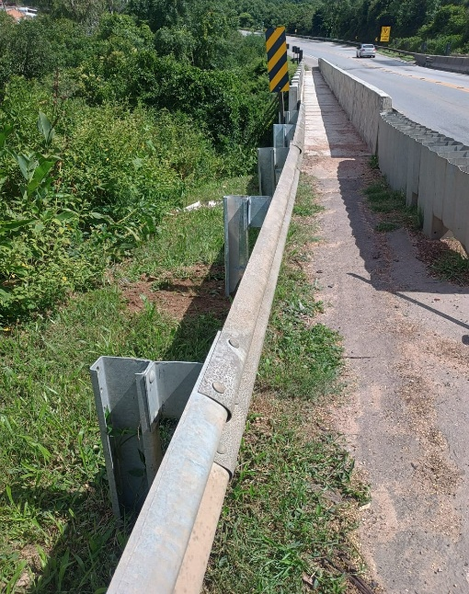
Implantação de defensa metálica
2. Sistemas de Drenagem
2.1 | Drenagem e Acabamentos
 |  |  |  |  |  |  | 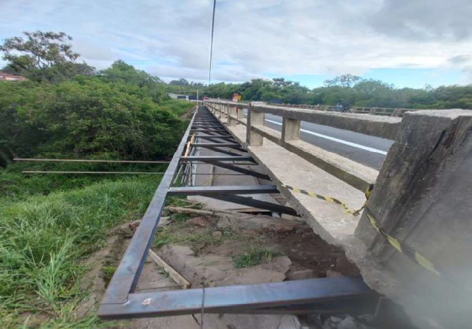
Remoção de formas do guarda corpo |  | Demolição do passeio existente |  | Confecção de formas pré moldados do guarda corpo |  |  | Fixação e solda de estruturas metálicas em geral

Colocação de placas pré-moldadas (passeios) |  | Armação de ferragens para barreira rígida |  | Fixação de guarda corpo e fôrmas de barreira rígida |  |  | Concretagem da barreira rígida
 |  |  |  | 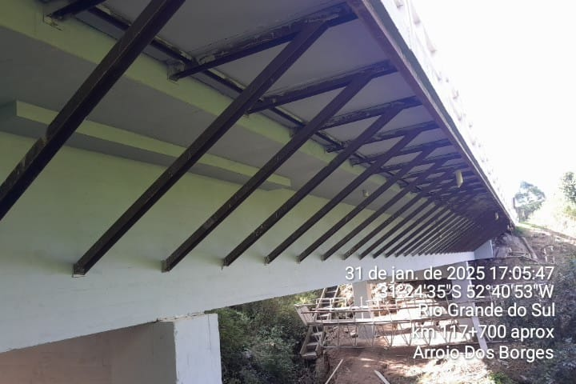
Passeio, guarda corpos e barreira rígida recuperadas |  | Prolongamento de buzinotes |  | Prolongamento de buzinotes
3. Outros
3.1 | Outros
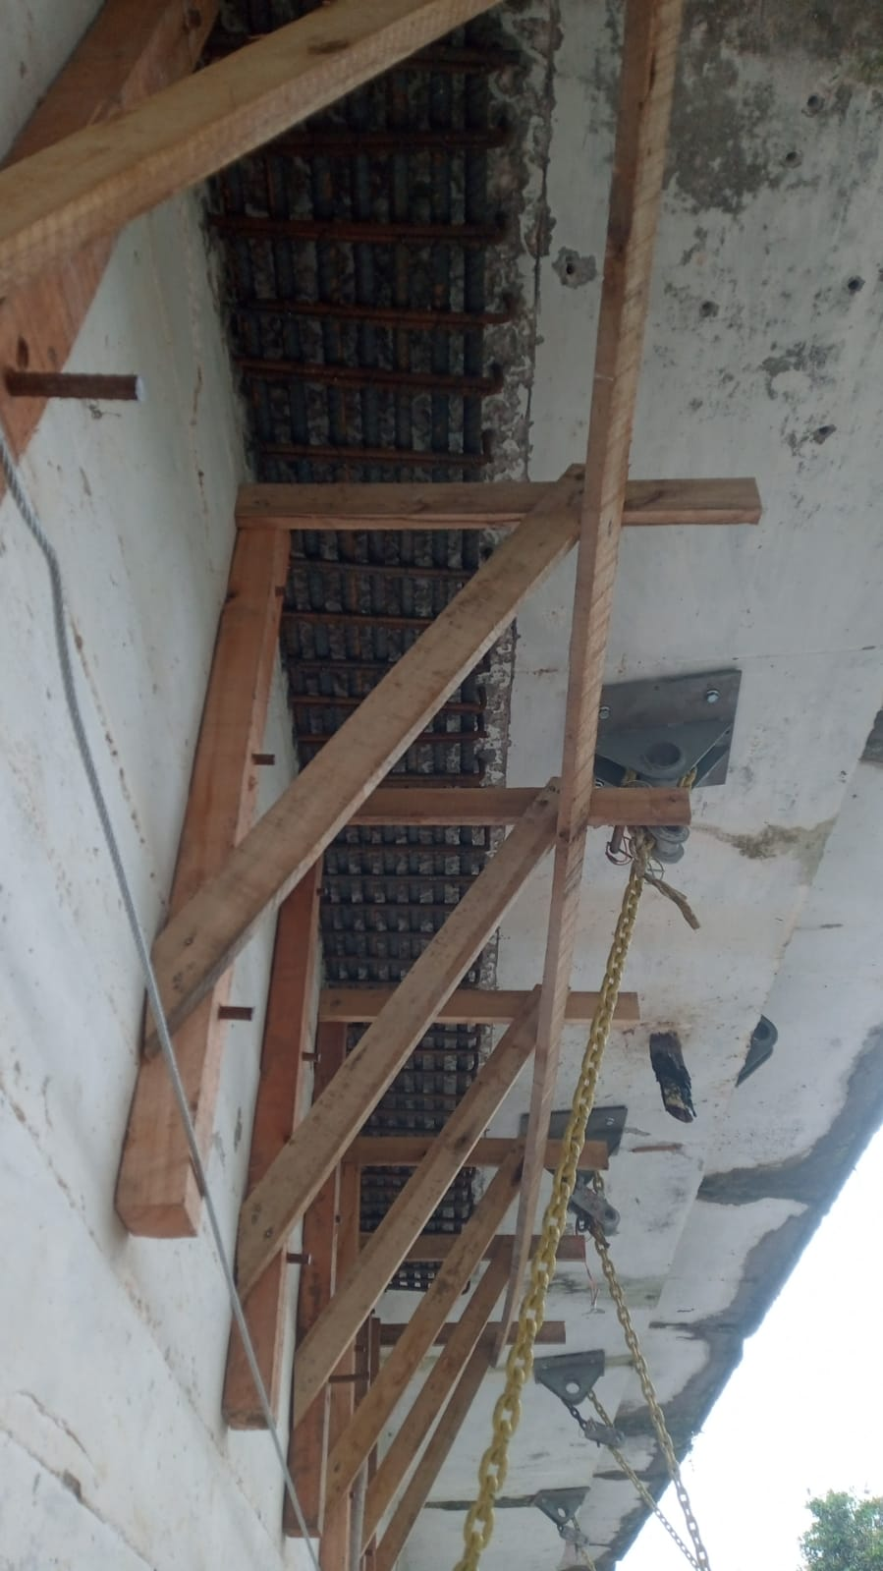 |  | 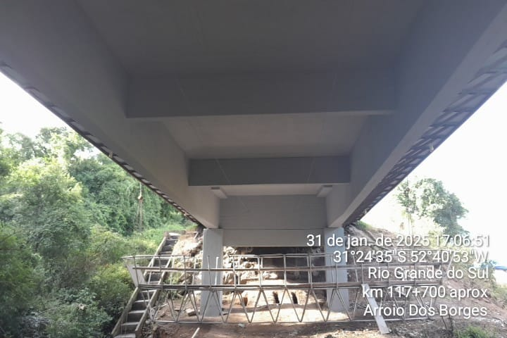 |  | 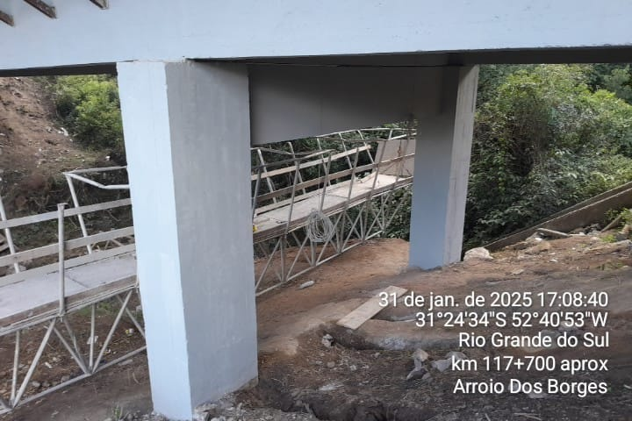
Reforço viga longarina |  | Recuperação de concreto disgregado/segregado |  | Recuperação de concreto disgregado/segregado
OBSERVAÇÕES:
O projeto em questão foi aprovado pela ANTT seguindo o seu rito habitual conforme portaria nº 028/2019, este consistia apenas na recuperação da estrutura, e não de sua adequação integral à norma, logo, não houve substanciais alterações na estrutura.

LEGENDA DE STATUS: C: Conforme; NC: Não Conforme; NA: Não Aplicável; SIGLAS: PER: Plano de Exploração da Rodovia

